Đăng nhập
Tên dự án | Website HomeCare
Mã mô-đun | Đăng nhập
 | Hoàn thành | Lỗi | Chưa kiểm tra | Bị chặn | Tổng số trường hợp thử nghiệm
Round 1 | 9 | 0 | 0 | 0 | 9
Round 2 | 9 | 0 | 0 | 0 | 9

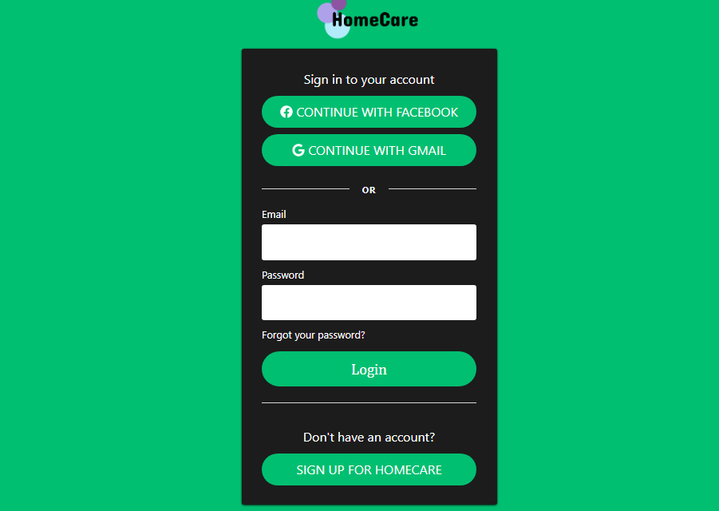

 |  |  |  |  |  | Kết quả |  |  | Kết quả |  |  | Chú thích
Test Case ID | Mô tả | Hành động | Tình trạng | Kết quả mong đợi | Kết quả thực tế | Vòng 1 |  |  | Vòng 2
 |  |  |  |  |  | Trạng thái | Ngày kiểm tra | Người kiểm tra | Trạng thái | Ngày kiểm tra | Người kiểm tra
GUI_SHOW Trang đăng nhập
UI-DN01 | [New user signup] Label |  |  | -Label : black -Status : enable | -Label : black -Status : enable | Passed | 13-Jan-21 | Nhật | Passed | 14-Jan-21 | Nhật
UI-DN02 | [Email (Tài khoản)] Textbox |  |  | -Text color : while -Status : enable | -Text color : black -Status : enable | Passed | 13-Jan-21 | Nhật | Passed | 14-Jan-21 | Nhật
UI-DN03 | [Mật khẩu] Textbox |  |  | -Text color : while -Status : enable | -Text color : black -Status : enable | Passed | 13-Jan-21 | Nhật | Passed | 14-Jan-21 | Nhật
UI-DN04 | [Login] Button |  |  | -Text color : white -Status : enable | -Text color : white -Status : enable | Passed | 13-Jan-21 | Nhật | Passed | 14-Jan-21 | Nhật
FUNCTION_SHOW Trang đăng nhập
TC-P001 | Kiểm tra giao diện khởi tạo màn hình | 1. Kiểm tra khởi tạo màn hình |  | Hiển thị trang đăng nhập | Hiển thị trang đăng nhập | Passed | 13-Jan-21 | Nhật | Passed | 14-Jan-21 | Nhật
TC-P002 | Kiểm tra đăng nhập không thành công trong trường hợp không nhập cả hai trường textbox [ Email ], textbox [ Password ] | 1. Không nhập data đến cả hai textbox [ Email ] và [ Password ] 2. Click on [ Sign In ] button |  | Displayed message error:"Vui lòng điền thông tin vào chỗ trống !" | Displayed message error:"Vui lòng điền thông tin vào chỗ trống !" | Passed | 13-Jan-21 | Nhật | Passed | 14-Jan-21 | Nhật
TC-P003 | Kiểm tra đăng nhập không thành công trong trường hợp không nhập textbox [ Email ] và nhập đúng textbox [ Password ] | 1. Không nhập data đến textbox [ Email ] 2. Nhập data hợp lệ đến textbox [ Password ] 3. Click on [ Sign In ] button |  | Displayed message error: "Vui lòng nhập Email!" | Displayed message error: "Vui lòng nhập Email!" | Passed | 13-Jan-21 | Nhật | Passed | 14-Jan-21 | Nhật
TC-P004 | Kiểm tra đăng nhập không thành công trong trường hợp nhập textbox [Email] đúng và không nhập textbox [ Password ] | 1. Nhập data hợp lệ đến textbox [ Email ] 2. Không nhập data đến textbox [ Password ] 3. Click on [ Sign In ] button |  | Displayed message error: "Vui lòng nhập Password!" | Displayed message error: "Vui lòng nhập Password!" | Passed | 13-Jan-21 | Nhật | Passed | 14-Jan-21 | Nhật
TC-P005 | Kiểm tra đăng nhập thành công trong trường hợp textbox [Email] và textbox [ Password ] đúng | 1. Nhập data hợp lệ đến textbox [ Email ] và textbox [ Password ] 2. Click on [ Sign In ] button |  | Đăng nhập vào hệ thống thành công | Đăng nhập vào hệ thống thành công | Passed | 13-Jan-21 | Nhật | Passed | 14-Jan-21 | Nhật
TC-P006 | Kiểm tra đăng nhập thành công trong trường hợp textbox [Email] và textbox [ Password ] đúng và UserName có space ở 2 đầu | 1. nhập ' hoamai ' đến textbox [ Email ] và [ Password ] ứng với UserName tồn tại trong hệ thống 2. Click on [ Sign In ] button |  | Hệ thống sẽ tự động TRIM khoảng trắng hai đầu của Email đồng thời Displayed message: "Đăng nhập thành công" | Hệ thống sẽ tự động TRIM khoảng trắng hai đầu của Email đồng thời Displayed message: "Đăng nhập thành công" | Passed | 13-Jan-21 | Nhật | Passed | 14-Jan-21 | Nhật
TC-P007 | Kiểm tra đăng nhập không thành công trong trường hợp textbox [Email] đúng và textbox [ Password ] sai | 1. Nhập data hợp lệ đến textbox [ Email ] 2. Nhập data không hợp lệ đến textbox [ Password ] 3. Click on [ Sign In ] button |  | Displayed message error: " Đăng nhập không thành công / Hãy kiểm tra lại tài khoản và mật khẩu " | Displayed message error: " Đăng nhập không thành công / Hãy kiểm tra lại tài khoản và mật khẩu " | Passed | 13-Jan-21 | Nhật | Passed | 14-Jan-21 | Nhật
TC-P008 | Kiểm tra đăng nhập không thành công trong trường hợp textbox [Email] sai và textbox [ Password ] đúng | 1. Nhập data không hợp lệ đến textbox [ Email ] 2. Nhập data hợp lệ đến textbox [ Password ] 3. Click on [ Sign In ] button |  | Displayed message error: " Đăng nhập không thành công / Hãy kiểm tra lại tài khoản và mật khẩu " | Displayed message error: " Đăng nhập không thành công / Hãy kiểm tra lại tài khoản và mật khẩu " | Passed | 13-Jan-21 | Nhật | Passed | 14-Jan-21 | Nhật
TC-P009 | Kiểm tra dữ liệu hiển thị trong textbox [ Password ] phải là dấu chấm hoặc dấu sao | nhập data into textbox [ Password ] |  | Dữ liệu hiển thị trong textbox [ Password ] phải là dấu chấm hoặc dấu sao | Dữ liệu hiển thị trong textbox [ Password ] phải là dấu chấm hoặc dấu sao | Passed | 13-Jan-21 | Nhật | Passed | 14-Jan-21 | Nhật

Đăng kí
Tên dự án | Website HomeCare
Mã mô-đun | Đăng kí
 | Hoàn thành | Lỗi | Chưa kiểm tra | Bị chặn | Tổng số trường hợp thử nghiệm
Round 1 | 8 | 0 | 0 | 0 | 8
Round 2 | 8 | 0 | 0 | 0 | 8
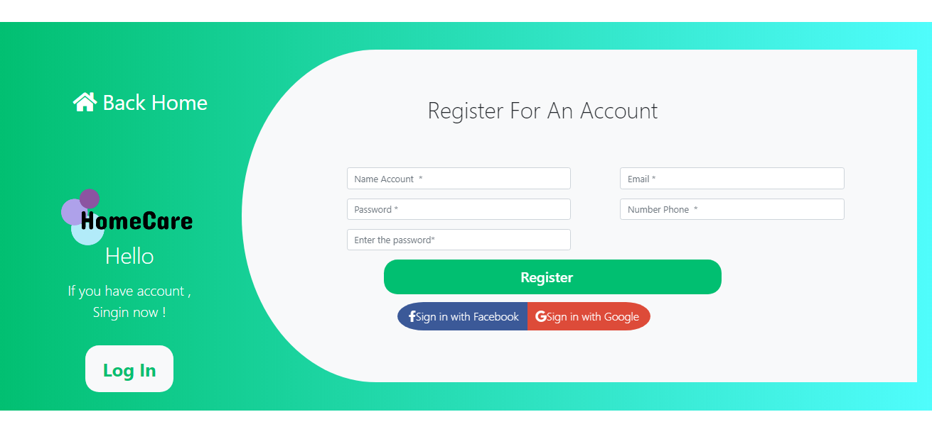

 |  |  |  |  |  | Kết quả |  |  | Kết quả |  |  | Chú thích
Test Case ID | Mô tả | Hành động | Tình trạng | Kết quả mong đợi | Kết quả thực tế | Vòng 1 |  |  | Vòng 2
 |  |  |  |  |  | Trạng thái | Ngày kiểm tra | Người kiểm tra | Trạng thái | Ngày kiểm tra | Người kiểm tra
GUI_SHOW Trang đăng nhập
UI-DN01 | [Register For An Account] Label |  |  | -Label : black -Status : enable | -Label : black -Status : enable | Passed | 13-Jan-21 | Nhật | Passed | 14-Jan-21 | Nhật
UI-DN02 | [Name Account] Textbox |  |  | -Text color : black -Status : enable | -Text color : black -Status : enable | Passed | 13-Jan-21 | Nhật | Passed | 14-Jan-21 | Nhật
UI-DN03 | [Mật khẩu] Textbox |  |  | -Text color : black -Status : enable | -Text color : black -Status : enable | Passed | 13-Jan-21 | Nhật | Passed | 14-Jan-21 | Nhật
UI-DN04 | [Enter the password] Textbox |  |  | -Text color : black -Status : enable | -Text color : black -Status : enable | Passed | 13-Jan-21 | Nhật | Passed | 14-Jan-21 | Nhật
UI-DN05 | [Email] Textbox |  |  | -Text color : black -Status : enable | -Text color : black -Status : enable | Passed | 13-Jan-21 | Nhật | Passed | 14-Jan-21 | Nhật
UI-DN06 | [Phone] Textbox |  |  | -Text color : black -Status : enable | -Text color : black -Status : enable | Passed | 13-Jan-21 | Nhật | Passed | 14-Jan-21 | Nhật
UI-DN07 | [Login] Button |  |  | -Text color : black -Status : enable | -Text color : black -Status : enable | Passed | 13-Jan-21 | Nhật | Passed | 14-Jan-21 | Nhật
FUNCTION_SHOW Trang Đăng kí
FUNC-DK01 | Kiểm tra giao diện khởi tạo màn hình | 1. Kiểm tra khởi tạo màn hình |  | Hiển thị trang đăng ký | Hiển thị trang đăng ký | Passed | 13-Jan-21 | Nhật | Passed | 14-Jan-21 | Nhật
FUNC-DK02 | Kiểm tra đăng kí không thành công trong trường hợp không nhập tất cả các trường trong form đăng ký | 1. Không nhập data đến tất cả các textbox trong form đăng ký và 2. Click on [ Register ] button |  | Displayed message error:"Vui lòng điền thông tin vào chỗ trống !" | Displayed message error:"Vui lòng điền thông tin vào chỗ trống !" | Passed | 13-Jan-21 | Nhật | Passed | 14-Jan-21 | Nhật
FUNC-DK03 | Kiểm tra đăng kí không thành công trong trường hợp không nhập textbox [ Name Account ] và nhập đúng textbox [ Password ] , textbox [ Enter the password] ,textbox [ Email ] , textbox [ Number phone] | 1. Không nhập data đến textbox [ Name Account ] 2. Nhập data hợp lệ đến textbox [ Password ], textbox [ Enter the password] ,textbox [ Email ] , textbox [ Number phone] 3. Click on [ Register ] button |  | Displayed message error:"Name Account không được để trống !" | Displayed message error:"Name Account không được để trống !" | Passed | 13-Jan-21 | Nhật | Passed | 14-Jan-21 | Nhật
FUNC-DK04 | Kiểm tra đăng kí không thành công trong trường hợp nhập textbox [Name Account] ,textbox [ Email ] , textbox [ Number phone] đúng và không nhập textbox [ Password ] | 1. Nhập data hợp lệ đến textbox [ Email ] ,textbox [ Email ] , textbox [ Number phone] 2. Không nhập data đến textbox [ Password ] 3. Click on [ Register ] button |  | Displayed message error:"Password không được để trống !" | Displayed message error:"Password không được để trống !" | Passed | 13-Jan-21 | Nhật | Passed | 14-Jan-21 | Nhật
FUNC-DK05 | Kiểm tra đăng kí thành công trong trường hợp nhập đúng tất cả textbox trong form đăng kí | 1. Nhập data hợp lệ đến các textbox trong form đăng kí 2. Click on [ Register ] button |  | Hiển thị Displayed message "Đăng kí tài khoản thành công!" , chuyển đến trang đăng nhập | Hiển thị Displayed message "Đăng kí tài khoản thành công!" , chuyển đến trang đăng nhập | Passed | 13-Jan-21 | Nhật | Passed | 14-Jan-21 | Nhật
FUNC-DK06 | Kiểm tra đăng kí thành công trong trường hợp textbox [Name Account] và textbox [ Password ] đúng và Name Account có space ở 2 đầu | 1. nhập ' hoamai ' đến textbox [ Name Account ] và [ Password ] với Name Account tồn tại trong hệ thống 2. Click on [ Register ] button |  | Displayed message error:"Tài khoản đã tồn tại , vui lòng nhập tên khác !" | Displayed message error:"Tài khoản đã tồn tại , vui lòng nhập tên khác !" | Passed | 13-Jan-21 | Nhật | Passed | 14-Jan-21 | Nhật
FUNC-DK07 | Kiểm tra đăng kí không thành công trong trường hợp textbox [Name Account] ,textbox [ Email ] , textbox [ Number phone] đúng và nhập textbox [ Enter the password ] khác textbox [Password] | 1. Nhập data hợp lệ đến textbox [Name Account] ,textbox [ Email ] , textbox [ Number phone] 2. Nhập data không hợp lệ đến textbox [ Enter the password ] và textbox [Password] 3. Click on [ Register ] button |  | Displayed message error:"Enter the password sai , vui lòng nhập lại !" | Displayed message error:"Enter the password sai , vui lòng nhập lại !" | Passed | 13-Jan-21 | Nhật | Passed | 14-Jan-21 | Nhật
FUNC-DK08 | Kiểm tra đăng kí không thành công trong trường hợp textbox [Name Account] , textbox [ Number phone] , textbox [ Enter the password ] , textbox [Password] đúng và nhập không đúng textbox[Email] | 1. Nhập data hợp lệ đến textbox [Name Account] , textbox [ Number phone] , textbox [ Enter the password ] và textbox [Password] 2. Nhập data không hợp lệ đến textbox [ Email] 3. Click on [ Register ] button |  | Hiển thị một thông báo tại trường email Displayed message "Email không đúng định dạng , vui lòng nhập lại!" | Hiển thị một thông báo tại trường email Displayed message "Email không đúng định dạng , vui lòng nhập lại!" | Passed | 13-Jan-21 | Nhật | Passed | 14-Jan-21 | Nhật

